상품제안서
스테디 캘린더(주문제작형) | 상품코드: S27882

 |  |  |  |  |  |  | 02-713-8555 | www.synergygift.co.kr
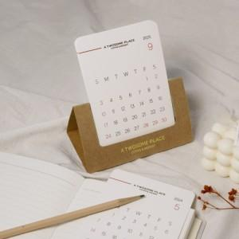

【상세/제작정보】 | <p><span style="font-size: 12pt;">* 캘린더12장 풀컬러인쇄 </span><span style="font-size: 12pt;">포함​</span></p>

【인쇄/포장옵션】 | 풀칼라 / 크라프트봉투+스티커

【공급단가】 | 수량 | 200~ | 500~ | 1,000~ | 3,000~ | 5,000~
*VAT별도 | 기본형 | 2,700원 | 2,030원 | 1,840원 | 1,750원 | 1,690원
 | 박추가 | 3,240원 | 2,280원 | 1,990원 | 1,890원 | 1,830원

【상품 URL】 | https://www.synergygift.co.kr:443/src/goods_detail.php?gdno=27882

